妖怪美术需求模板
小怪：
 | 小怪需求用于游戏中的小怪及玩家捕获到手中实际怪物
 | 小怪高度默认1.6m

id | 怪物名称 | 初始名称 | 高度 | 五行 | 模型类别 | 原画需求 | 角色原画/参考图 | 挂接点 |  | 动作类别 | 动作名称 | 动作描述 | 动作资源名 | 是否循环 | 伴随特效描述 | 特效资源名 | 接口人
xgMeidusha | 美杜莎 | 美杜莎（宠物） | 默认1.6m | 木 | 高级 注意为进化留余地 | 萌化美杜莎boss，supporter，中物斩击，中法攻，buff降低地敌方法术伤害，大招降低地方全体物理攻击并附带眩晕效果1回合，被动技能毒性撕咬，法攻附加木dot | 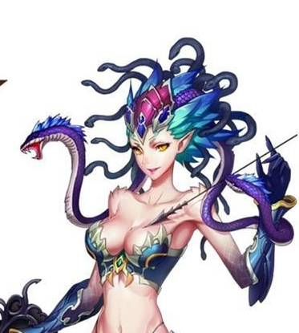 | 施法 | 挂接施法特效，命名:e_shifa | 基础动作 | 待机 | 通用规则及描述：用于战斗待机及村落待机，2秒循环，动作幅度不能太大 | daiji | 是
 |  |  |  |  |  |  |  | 受击 | 挂接受击特效，命名:e_shouji |  | 物攻 | 通用规则及描述：单击，1.5秒，需要先往前跳50cm，然后1.0秒时击中对手； 3连击，命中时间：1秒，1.15秒，1.45秒 | wugong | 否
 |  |  |  |  |  |  |  | 头顶 | 用于标志集火位置及血条位置，命名:e_jihuo 父级是根节点 |  | 法攻 | 通用规则及描述：2秒，先往前跳50cm，施法，1.5秒时放出 | fagong | 否
 |  |  |  |  |  |  |  |  |  |  | 偷懒 | 通用规则及描述：我方转身为程序调用，不用写在需求中；做一些搞怪动作，持续2秒 | toulan | 是
 |  |  |  |  |  |  |  |  |  |  | 死亡 | 通用规则及描述：1~1.5秒倒地，1.5~2秒做完动作 | siwang | 否
 |  |  |  |  |  |  |  |  |  |  | 胜利 | 通用规则及描述：2~3秒循环动作 | shengli | 是
 |  |  |  |  |  |  |  |  |  |  | 跑步 | 通用规则及描述：跑步速度10m/s | paobu | 是
 |  |  |  |  |  |  |  |  |  |  | 防御 | 通用规则及描述：2秒循环 | fangyu | 是
 |  |  |  |  |  |  |  |  |  |  | 摸摸高兴/害羞 | 通用规则及描述：1~2秒 | momo | 否
 |  |  |  |  |  |  |  |  |  |  | 受控 | 通用规则及描述：2秒循环 | shoukong | 是
 |  |  |  |  |  |  |  |  |  |  | 受击 | 通用规则及描述：boss受击晃动不要过大，不要使弱点位移范围超过20cm | shouji | 否
 |  |  |  |  |  |  |  |  |  |  | 出场 | 通用规则及描述：1.5秒，亮相动作，不是跳入，配合通用特效：一阵烟物自上而下在站位点爆开，怪物进场 | chuchang | 否
 |  |  |  |  |  |  |  |  |  | 大招 | 大招 | 通用规则及描述：物攻，特写亮相（预备攻击）3秒，攻击0.5秒只用做1次 法攻，特写施法动作3秒（聚气+放出）。 | dazhao | 否

id | 怪物名称 | 初始名称 | 高度 | 五行 | 模型类别 | 原画需求 | 角色原画/参考图 | 挂接点 |  | 动作类别 | 动作名称 | 动作描述 | 动作资源名 | 是否循环 | 伴随特效描述 | 特效资源名 | 接口人
xgCharon | 卡戎 | 卡戎（宠物） | 默认1.6m | 黑 | 高级 注意为进化留余地 | boss卡戎中的小萝莉，黑气环绕。法攻dps，物攻弱，用魔力球进行砸击，法攻强召唤wraith进行攻击物理攻击，buff无，法术大招召唤wraith攻击敌方全体。被动技能wraith守护：使用法术技能时一定几率为自己增加一个吸收护盾 | 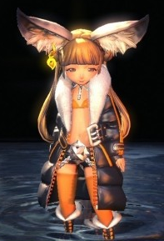 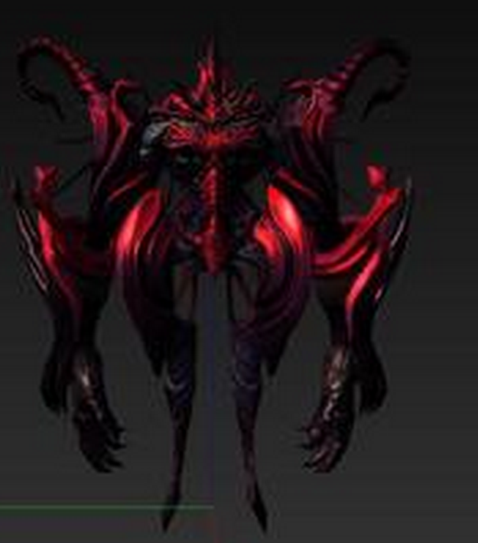 | 施法 | 挂接施法特效，命名:e_shifa | 基础动作 | 待机 | 通用规则及描述：用于战斗待机及村落待机，2秒循环，动作幅度不能太大 | daiji | 是
 |  |  |  |  |  |  |  | 受击 | 挂接受击特效，命名:e_shouji |  | 物攻 | 通用规则及描述：单击，1.5秒，需要先往前跳50cm，然后1.0秒时击中对手； 3连击，命中时间：1秒，1.15秒，1.45秒 | wugong | 否
 |  |  |  |  |  |  |  | 头顶 | 用于标志集火位置及血条位置，命名:e_jihuo 父级是根节点 |  | 法攻 | 通用规则及描述：2秒，先往前跳50cm，施法，1.5秒时放出 | fagong | 否
 |  |  |  |  |  |  |  |  |  |  | 偷懒 | 通用规则及描述：我方转身为程序调用，不用写在需求中；做一些搞怪动作，持续2秒 | toulan | 是
 |  |  |  |  |  |  |  |  |  |  | 死亡 | 通用规则及描述：1~1.5秒倒地，1.5~2秒做完动作 | siwang | 否
 |  |  |  |  |  |  |  |  |  |  | 胜利 | 通用规则及描述：2~3秒循环动作 | shengli | 是
 |  |  |  |  |  |  |  |  |  |  | 跑步 | 通用规则及描述：跑步速度10m/s | paobu | 是
 |  |  |  |  |  |  |  |  |  |  | 防御 | 通用规则及描述：2秒循环 | fangyu | 是
 |  |  |  |  |  |  |  |  |  |  | 摸摸高兴/害羞 | 通用规则及描述：1~2秒 | momo | 否
 |  |  |  |  |  |  |  |  |  |  | 受控 | 通用规则及描述：2秒循环 | shoukong | 是
 |  |  |  |  |  |  |  |  |  |  | 受击 | 通用规则及描述：boss受击晃动不要过大，不要使弱点位移范围超过20cm | shouji | 否
 |  |  |  |  |  |  |  |  |  |  | 出场 | 通用规则及描述：1.5秒，亮相动作，不是跳入，配合通用特效：一阵烟物自上而下在站位点爆开，怪物进场 | chuchang | 否
 |  |  |  |  |  |  |  |  |  | 大招 | 大招 | 通用规则及描述：物攻，特写亮相（预备攻击）3秒，攻击0.5秒只用做1次 法攻，特写施法动作3秒（聚气+放出）。 | dazhao | 否

boss：

id | 怪物名称 | 初始名称 | 高度 | 五行 | 模型类别 | 原画需求 | 角色原画 | 挂接点 |  | 动作类别 | 动作名称 | 动作描述 | 动作资源名 | 是否循环 | 伴随特效描述 | 特效资源名 | 接口人
bossMeidusha | 美杜莎 | 混沌 | 4m | 木 | Boss | 只能看到美杜莎的上半身，打蛇不掉本体血。 4条蛇+脸为弱点， 4条蛇分别代表力量压制，智力压制，毒性攻击（困难），致死攻击（困难）可以用纹理或者蛇皮颜色或者蛇眼颜色来标识 4条蛇每个2状态，正常，死亡（暂时死亡，制作时死亡的蛇跟活着的不要用同一骨骼，死亡可以考虑不用骨骼）正常状态随待机，攻击运动，死亡状态则垂在身上无力化 脸部分为普通和狂暴两种形态，所有蛇死亡则会进入狂暴状态 | 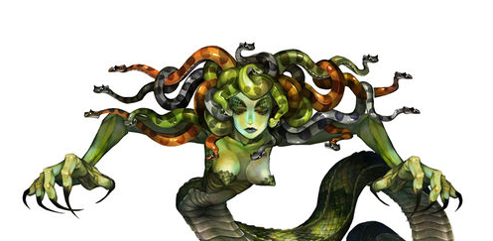 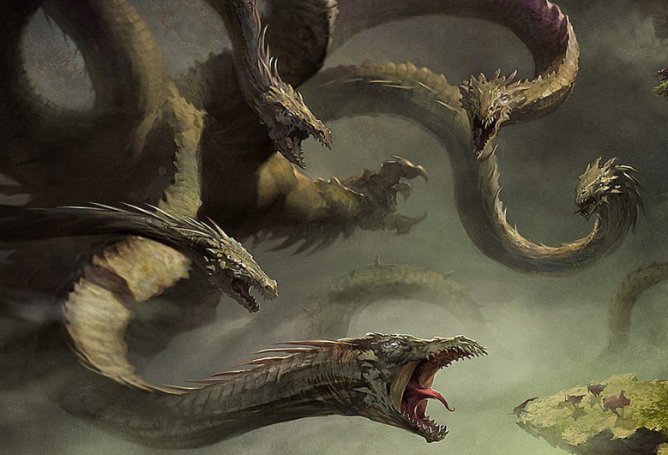 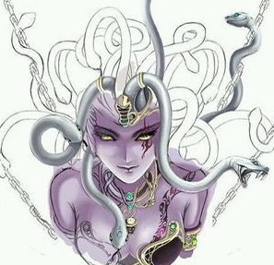 状态1 | 施法（状态1） | 挂接施法特效，命名:e_shifa | 特殊动作（boss专属） | 切到状态1 | 通用规则及描述：主要用于boss切进程时的特写动作。 | zhuangtai1 命名规范：根据状态后加1位编号 | 否
 |  |  |  |  |  |  |  | 受击（状态1） | 挂接受击特效，命名:e_shouji | 基础动作（状态1） | 待机 | 通用规则及描述：用于战斗待机及村落待机，2秒循环，动作幅度不能太大 | daiji1 | 是
 |  |  |  |  |  |  |  | 头顶（状态1） | 用于标志集火位置及血条位置，命名:e_jihuo |  | 物攻 | 通用规则及描述：单击，1.5秒，需要先往前跳50cm，然后1.0秒时击中对手； 3连击，命中时间：1秒，1.15秒，1.45秒 | wugong1 | 否
 |  |  |  |  |  |  |  | 弱点1 | 脸 |  | 法攻 | 通用规则及描述：2秒，先往前跳50cm，施法，1.5秒时放出 | fagong1 | 否
 |  |  |  |  |  |  |  | 弱点2 | 蛇头1 |  | 偷懒 | 通用规则及描述：我方转身为程序调用，不用写在需求中；做一些搞怪动作，持续2秒 | toulan1 | 是
 |  |  |  |  |  |  |  | 弱点3 | 蛇头2 |  | 死亡 | 通用规则及描述：1~1.5秒倒地，1.5~2秒做完动作 | siwang1 | 否
 |  |  |  |  |  |  |  | 弱点4 | 蛇头3 |  | 胜利 | 通用规则及描述：2~3秒循环动作 | shengli1 | 是
 |  |  |  |  |  |  |  | 弱点5 | 蛇头4 |  | 跑步 | 通用规则及描述：跑步速度10m/s | paobu1 | 是
 |  |  |  |  |  |  |  | 弱点6 |  |  | 防御 | 通用规则及描述：2秒循环 | fangyu1 | 是
 |  |  |  |  |  |  |  | 弱点7 |  |  | 摸摸高兴/害羞 | 通用规则及描述：1~2秒 | momo1 | 否
 |  |  |  |  |  |  |  | 弱点8 |  |  | 受控 | 所有 | shoukong1 | 是
 |  |  |  |  |  |  |  | 弱点9 |  |  | 受击 | 通用规则及描述：boss受击晃动不要过大，不要使弱点位移范围超过20cm | shouji1 | 否
 |  |  |  |  |  |  |  | 弱点10 |  |  | 出场 | 通用规则及描述：1.5秒，亮相动作，不是跳入，配合通用特效：一阵烟物自上而下在站位点爆开，怪物进场 | chuchang1 | 否
 |  |  |  |  |  |  |  |  |  | 大招（状态1） | 大招 | 此boss没大招
 |  |  |  |  |  |  |  |  |  | boss技能（状态1） | 群蛇乱舞 | 所有蛇头随机攻击对方， | 技能名称的汉语拼音 | 否
 |  |  |  |  |  |  |  |  |  |  | 石化光线 | 用眼睛射出石化光线横扫全体 | 技能名称的汉语拼音 | 否
 |  |  |  |  |  |  |  |  |  |  | 力量压制 | 一条蛇头释放力量压制，降低敌方全体力量，并给本体增加力量减伤buff | 技能名称的汉语拼音 | 否
 |  |  |  |  |  |  |  |  |  |  | 智力压制 | 一条蛇头释放智力压制敌方全体，降低敌方全体智力，并给本体增加智力减伤buff
 |  |  |  |  |  |  |  |  |  |  | 狂怒攻击 | 用手抓挠单个敌人

id | 怪物名称 | 初始名称 | 高度 | 五行 | 模型类别 | 原画需求 | 角色原画 | 挂接点 |  | 动作类别 | 动作名称 | 动作描述 | 动作资源名 | 是否循环 | 伴随特效描述 | 特效资源名 | 接口人
bossCharon | 卡戎 | 混沌 | 4m | 黑 | Boss | boss一上来只有小女孩，周身黑气，防御/攻击，照妖镜可以照出一个Orb控制着小女孩，玩家攻击水晶球一定几率击晕小女孩（困难模式不再击晕小女孩），击破Orb后，小女孩瘫软状态，从球中释放出wraith（原设定小女孩为召唤师，召唤wraith时反被控制，wraith隐藏在Orb中。实际上这货没有小女孩强）。Wrai分为左右爪（可破坏）和本身，破坏左右抓可降低其攻击力，左右手吸收伤害幅度低，身体吸收伤害高，（困难模式boss受到一定伤害会重新召唤魔球控制小女孩）。 | 状态1 | 施法（状态1） | 挂接施法特效，命名:e_shifa | 特殊动作（boss专属） | 切到状态1 | 通用规则及描述：主要用于boss切进程时的特写动作。 | zhuangtai1 命名规范：根据状态后加1位编号 | 否
 |  |  |  |  |  |  |  | 受击（状态1） | 挂接受击特效，命名:e_shouji | 基础动作（状态1） | 待机 | 通用规则及描述：用于战斗待机及村落待机，2秒循环，动作幅度不能太大 | daiji1 | 是
 |  |  |  |  |  |  |  | 头顶（状态1） | 用于标志集火位置及血条位置，命名:e_jihuo |  | 物攻 | 通用规则及描述：单击，1.5秒，需要先往前跳50cm，然后1.0秒时击中对手； 3连击，命中时间：1秒，1.15秒，1.45秒 | wugong1 | 否
 |  |  |  |  |  |  |  | 弱点1 | 小女孩 |  | 法攻 | 通用规则及描述：2秒，先往前跳50cm，施法，1.5秒时放出 | fagong1 | 否
 |  |  |  |  |  |  |  | 弱点2 | Orb |  | 偷懒 | 通用规则及描述：我方转身为程序调用，不用写在需求中；做一些搞怪动作，持续2秒 | toulan1 | 是
 |  |  |  |  |  |  |  | 弱点3 | wraith本体 |  | 死亡 | 通用规则及描述：1~1.5秒倒地，1.5~2秒做完动作 | siwang1 | 否
 |  |  |  |  |  |  |  | 弱点4 | wraith左手 |  | 胜利 | 通用规则及描述：2~3秒循环动作 | shengli1 | 是
 |  |  |  |  |  |  |  | 弱点5 | wraith右手 |  | 跑步 | 通用规则及描述：跑步速度10m/s | paobu1 | 是
 |  |  |  |  |  |  |  | 弱点6 |  |  | 防御 | 通用规则及描述：2秒循环 | fangyu1 | 是
 |  |  |  |  |  |  |  | 弱点7 |  |  | 摸摸高兴/害羞 | 通用规则及描述：1~2秒 | momo1 | 否
 |  |  |  |  |  |  |  | 弱点8 |  |  | 受控 | 通用规则及描述：2秒循环 | shoukong1 | 是
 |  |  |  |  |  |  |  | 弱点9 |  |  | 受击 | 通用规则及描述：boss受击晃动不要过大，不要使弱点位移范围超过20cm | shouji1 | 否
 |  |  |  |  |  |  |  | 弱点10 |  |  | 出场 | 通用规则及描述：1.5秒，亮相动作，不是跳入，配合通用特效：一阵烟物自上而下在站位点爆开，怪物进场 | chuchang1 | 否
 |  |  |  |  |  |  |  |  |  | 大招（状态1） | 大招 | 通用规则及描述：物攻，特写亮相（预备攻击）3秒，攻击0.5秒只用做1次 法攻，特写施法动作3秒（聚气+放出）。 | dazhao1 | 否
 |  |  |  |  |  |  |  |  |  | boss技能（状态1） | 技能1（boss专属） | 通用规则及描述： | 技能名称的汉语拼音 | 否
 |  |  |  |  |  |  |  |  |  |  | 技能2（boss专属） | 通用规则及描述： | 技能名称的汉语拼音 | 否
 |  |  |  |  |  |  |  |  |  |  | 技能3（boss专属） | 通用规则及描述： | 技能名称的汉语拼音 | 否

副本场景需求模板
场景参考
睡莲
蒹葭
应龙
地域名称 | 初始名称 | 背景设定 | 时间、气候 | 原画/参考图 | 战斗场景 |  | 需求人 | 备注
 |  |  |  |  | 场景描述 | prefab id
云梦泽 | 云梦泽 | 云梦泽是一个巨大的沼泽湖泊群，泽布千里，烟波浩渺，道路错综复杂，变幻莫测，舟楫难行，故人迹罕至。泽中常年雾气缭绕，灵气充沛，自古为仙灵精怪栖身之所，传说在云梦泽深处，曾是上古神龙应龙养伤之地。 | 写明季节，天气，白天还是晚上 |  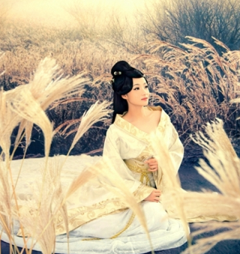 | 沼泽地表为主，中景一些枯木，动物骸骨半浸泡在沼泽中，一些蒹葭丛点缀 | changjing_yunmengze_01 命名规范:changjing_yunmengze_01

